באגים
שם הבודק | התקלה שנמצאה | צעדים לשחזור | תוצאה רצויה | תוצאה בפועל | חומרה
יולי בוגוס | בביצוע תהליך התחברות לאפליקצייה קיימת אופצייה לבצע הזדהות על ידי ציור על המסך ״כניסה בשיטת הזדהות אחרת״ בלחיצה על הכפתור תוקפץ למסך קודם ״ סיסמה ושם משתמש״ | 1.כנס לאפליקצייית בנק לאומי 2. לחץ על כפתור ״ כניסה בשיטת הזדהות אחרת | התחברות על ידי ציור במשך | הנתונים להתחברות שמורים במערכת הבנק בתור לקוח קיים לא ניתן לשנות באפליקציה את שיטת ההתחברות | נמוך
יולי בוגוס | באיזור יצירת קשר קיימת אפשרות לפנות לבנקאי לקבלת שירות בנושאים הבאים : | 1.אשראי 2.אחר | בבחירה באופציית יצירת קשר ״אחר״ נרצה לצפות בקבציי PDF המאפשרות לעקוב אחרי פעולות אחרונות שבוצעו בחשבונך | לאחר פתיחה של קובץ PDF האפליקציה נתקעת ולא מאפשרת לחזור למסך קודם רק לאחרה סגירה וכניסה חדשה | נמוך
יולי בוגוס | בקטגוריית חנות גודיז של בנק לאומי ניתנת אפשרות ללקוחות הבנק לרכוש הטבות במחיר מוזל למספר כטגיריות שנמצאות בתפריט כדי לבצע הזמנת הטבה עלייך למלא פרטים אישיים בהזנת כתובת מייל לא תקינה, ניתן לעבור לשלב הבא למרות שהמייל התקין כבר מופיע באיזור אישי | box4yuli@gmail.com | שלילה של מייל לא חוקי ובקשה לשינוי למייל תקין | המערכת נותנת אפשרות לעבור להמשך פעולת ההרשמה עם כתובת מייל לא תקינה | בינוני
יולי בוגוס | בהמשך למילוי נתונים אישיים בקטגוריית גודיז חנות של בנק לאומי בשדות : מספר בית,דירה,כניסה,תא דואר המערכת מאפשרת לבצע הרשמה עם טעויות | 1. אותיות גדולות/קטנות 2. באנגלית/בעברית 3.תווים 4.סמלים 5.מספרים | שלילת אפשרות מילוי נתונים עם : סמלים,אותיות ,תווים מילוי רק באותיות | בכל אחד מהתאים ניתן להוסיף גם סמלים , אותיות , תווים | בינוני | 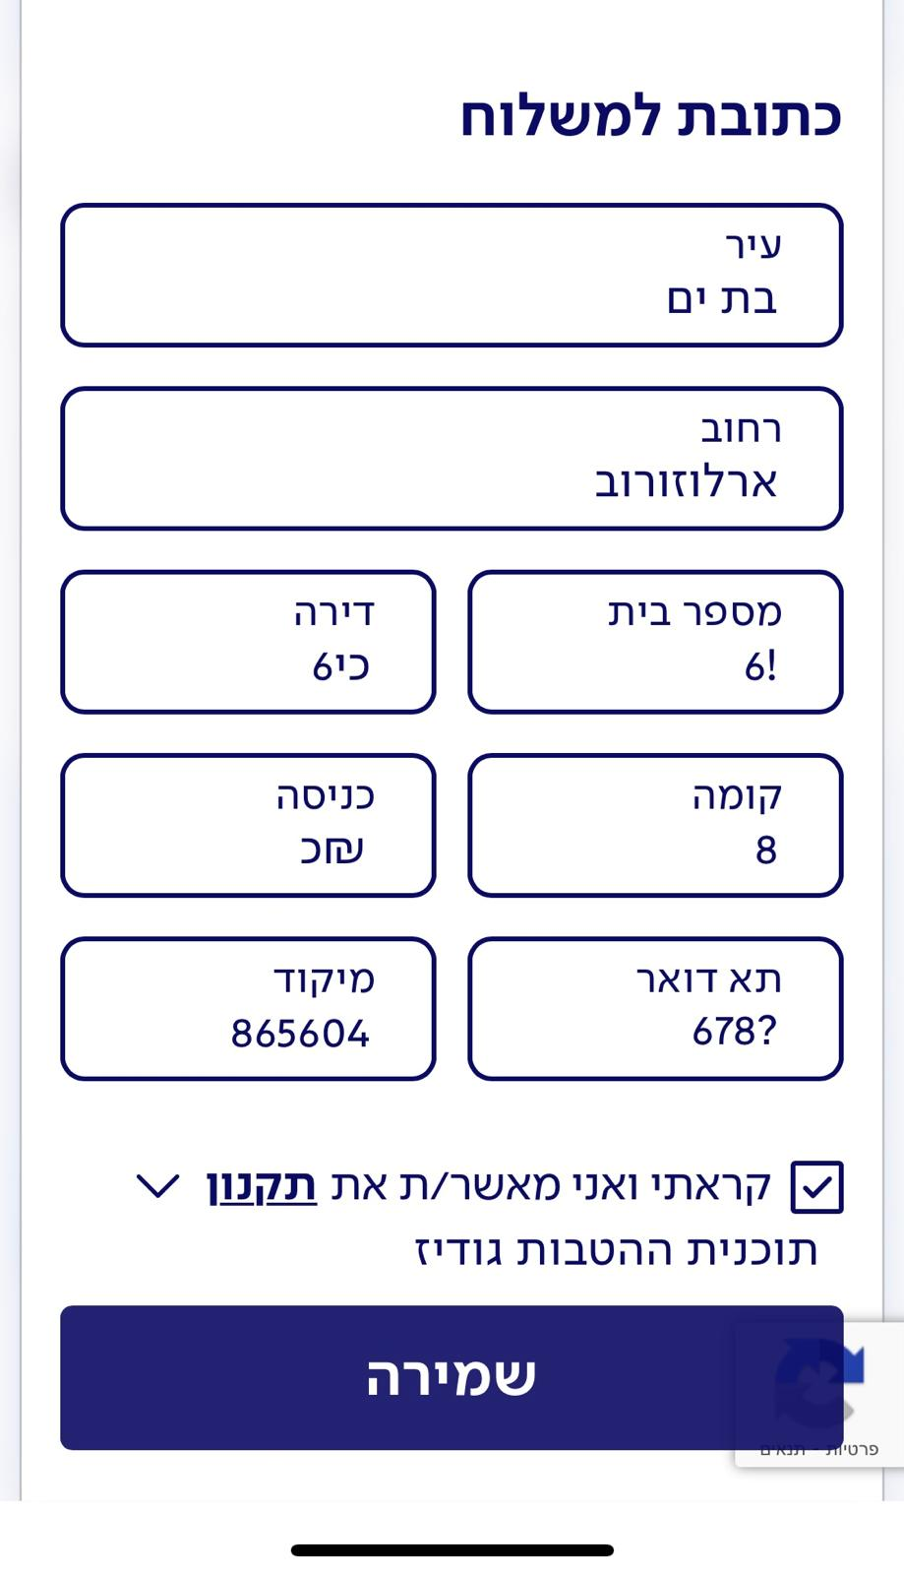

מספר תקלות
 | דרגות חומרה | מספר תקלות
 | Low | 2
 | Medium | 2
 | High | 0
 | Critical | 0

